ログイン画面
ログイン画面
各画面の「ログアウト」ボタンで遷移できる


ユーザーデータ取得処理

 | ユーザ情報を取得する
 |  | 取得対象： | m_acuserinfo
 |  | 取得項目： | usrno
 |  |  | usrname
 |  |  | usrauth | 例：11110001
 |  | 取得条件： | usrid = ログインID
 |  |  | usrpass = ログインパスワード

メニュー画面
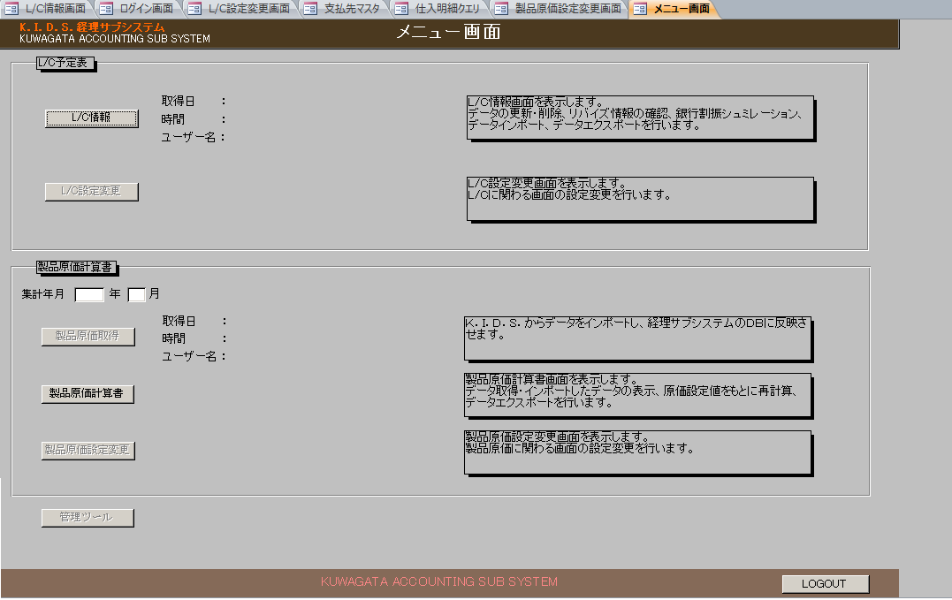
メニュー画面
【ログイン画面】の「ログイン」ボタンで開く

L C情報画面
L/C情報画面
【メニュー画面】の「L/C情報」ボタンで開く
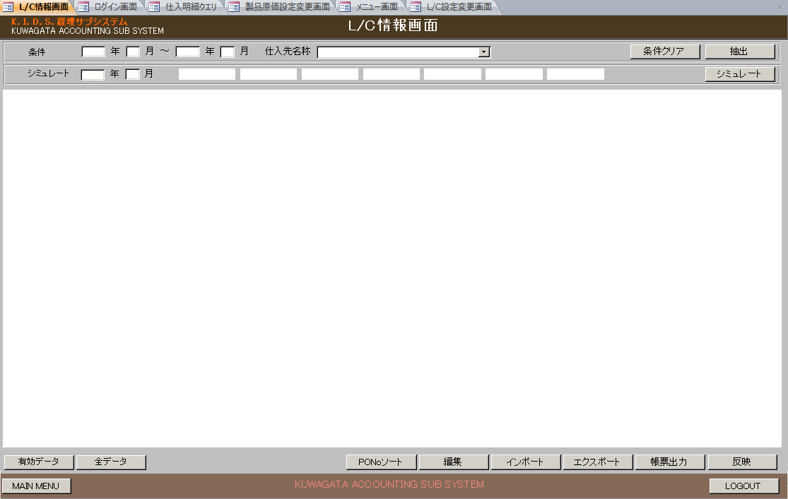

 |  | 項目 |  | 設定値 | 備考
 | 条件エリア
 |  | 年（開始） | text
 |  | 月（開始） | text
 |  | 年（終了） | text
 |  | 月（終了） | text
 |  | 仕入先名称 | dropdownList |  | SELECT [支払先正式名称], [支払先コード] FROM 支払先マスタ WHERE 無効フラグ=False;
 | シミュレート | 年 | text |  | 3000を超えた場合、エラー format("0000")
 |  | 月 | text |  | 1～12以外の場合、エラー format("00")
 |  | カラー1 | label | 有効 |  |  | m_acbackcolorinfoよりstrclrstatus = 0 の色を取得し、背景色をとして設定する
 |  | カラー2 | label | リバイズ（無効） |  |  | m_acbackcolorinfoよりstrclrstatus = 1 の色を取得し、背景色をとして設定する
 |  | カラー3 | label | 削除 |  |  | m_acbackcolorinfoよりstrclrstatus = 2 の色を取得し、背景色をとして設定する
 |  | カラー4 | label | 過去日調査要 |  |  | m_acbackcolorinfoよりstrclrstatus = 3 の色を取得し、背景色をとして設定する
 |  | カラー5 | label | 未承認 |  |  | m_acbackcolorinfoよりstrclrstatus = 6 の色を取得し、背景色をとして設定する
 |  | カラー6 | label | アメンド要（有効） |  |  | m_acbackcolorinfoよりstrclrstatus = 7 の色を取得し、背景色をとして設定する
 |  | カラー7 | label | T／T（無効） |  |  | m_acbackcolorinfoよりstrclrstatus = 9 の色を取得し、背景色をとして設定する

 | 条件クリア
 | 抽出
 | シミュレート
 | 結果エリア
 | 有効データ
 | 全データ
 | PONoソート |  |  |  | グリッドにデータをPoNOでソートする
 | 編集
 | インポート
 | エクスポート
 | 帳票出力
 | 反映
 | MAIN MENU
 | LOGOUT

 | 初期表示 | ログイン情報のuserAuthの２文字目から１文字を取得し、取得した文字が1の場合、
 |  | かつ ログイン

 |  |  | 現在ログインユーザー日付チェック処理 |  |  |  |  | ⇒gChkLoginMyYmd関数
 |  |  |  | 取得対象 |  | m_acloginstate
 |  |  |  | 取得項目 |  | lgoutymd
 |  |  |  | 取得条件 |  | lgno = 管理番号
 |  | 未完了

 | 反映ボタンイベント
 |  | LC情報を取得して、t_aclcinfoに更新する
 |  | 更新対象 |  | t_aclcinfo
 |  | 更新条件 |  | pono = LC情報.PO番号
 |  |  |  | polineno = LC情報.PO行番号
 |  |  |  | poreviseno = LC情報.POリバイズ番号
 |  | 更新項目 |  | updateUser = ログインユーザ
 |  |  |  | updateDate = 現在日付
 |  |  |  | updateTime = 現在時刻
 |  |  |  | その他項目

 | シニュレートイベント
 |  | 銀行情報を取得 |  |  | GetBankInf
 |  |  | ackidsDBよりm_acbankinfoデータを取得した銀行マスタへ更新する

 |  |  | m_acbankinfoよりデータを全件取得し、銀行マスタへ更新する
 |  |  |  | 更新対象： |  | 銀行マスタ
 |  |  |  | 更新項目： |  | 銀行名省略名称 = m_acbankinfo.BankOmitName
 |  |  |  |  |  | 銀行名正式名称 = m_acbankinfo.BankFormalName
 |  |  |  |  |  | 割振率 = m_acbankinfo.BankDivRate
 |  |  |  |  |  | 無効フラグ = m_acbankinfo.InvalidFlag
 |  |  | エラー発生の場合、エラーメッセージを表示し、処理終了
 |  |  |  | メッセージ： |  | 銀行データを経理サブシステム(Access)に更新できませんでした。
 |  |  |  |  |  | データ更新エラー
 |  |  |  |  |  | vbOKonly + vbExclamation

 |  |  | 銀行マスタデータの取得
 |  |  |  | 取得対象： |  | 銀行マスタ
 |  |  |  | 取得項目： |  | 銀行名省略名称
 |  |  |  |  |  | 割振率
 |  |  |  |  |  | 銀行コード
 |  |  |  | 取得条件： |  | 無効フラグ = false
 |  |  |  | ソート順： |  | 割振率 DESC

 |  |  |  | 取得できなかった場合、エラーメッセージを表示し、処理終了
 |  |  |  |  | メッセージ内容： |  | 銀行情報を取得することができませんでした。
 |  |  |  |  |  |  | vbOKonly + vbExclamation
 |  |  |  |  |  |  | データ取得エラー
 |  |  | 取得したデータをmStrSlnBkTemp配列に保存する |  |  |  |  |  |  |  | 銀行別割振率配列

 |  | 通貨区分を取得 |  |  | ｇGetMoneyCD
 |  |  | 取得対象： |  | LC情報テーブル
 |  |  | 取得項目： |  | 通貨区分
 |  |  | 取得条件： |  | 状態 = 0 Or 状態 = 3 Or 状態 = 4 Or 状態 = 7 Or 状態 = 8 |  |  |  |  |  | 通貨配列
 |  |  |  |  | group by 通貨区分
 |  | 通貨区分取得できた場合、取得した分で下記の処理を行う
 |  |  | LC情報取得 |  | GetSlnLcInf
 |  |  |  | 取得対象： |  | LC情報テーブル
 |  |  |  | 取得項目： |  | PO番号
 |  |  |  |  |  | SUM(金額）
 |  |  |  | 取得条件： |  | 船積年月 =
 |  |  |  |  |  | 発行銀行名 = ''
 |  |  |  |  |  | 通貨区分 = 上記で取得した通貨区分
 |  |  |  |  |  | 状態 = 0 Or 状態 = 3 Or 状態 = 4 Or 状態 = 7 Or 状態 = 8
 |  |  |  |  |  | group by PO番号 order by SUM(金額） desc
 |  |  | 取得したデータをmStrSlnLcTemp配列に保存する |  |  |  |  |  |  |  | 通貨別PO番号別合計金額配列
 |  |  | エラー発生の場合、エラー出力し処理終了
 |  |  |  | 「シミュレートでなんらかの問題が発生しました。」
 |  |  |  | vbOKonly + vbExclamation
 |  |  |  | データ取得エラー

 |  |  | 取得できた場合、取得した分で下記の処理を行う

 |  |  | LC情報が取得できた場合
 |  |  |  | 金額(通貨区分別合計金額) |  |  |  |  | SetTtlMny
 |  |  |  |  | 取得対象： |  | LC情報テーブル
 |  |  |  |  | 取得項目： |  | SUM(金額）
 |  |  |  |  | 取得条件： |  | 船積年月 =
 |  |  |  |  |  |  | 通貨区分 = 上記で取得した通貨区分
 |  |  |  |  |  |  | 状態 = 0 Or 状態 = 3 Or 状態 = 4 Or 状態 = 7 Or 状態 = 8
 |  |  |  | 取得できた場合、mCurTtlMoney= 取得した金額 |  |  |  |  |  |  | 通貨別合計金額
 |  |  |  | 取得できなかった場合、mCurTtlMoney= 0

 |  |  |  | 金額(銀行名が設定されている銀行別金額) |  |  |  |  | SetBkTtlMny
 |  |  |  |  | 取得対象： |  | LC情報テーブル
 |  |  |  |  | 取得項目： |  | SUM(金額）
 |  |  |  |  |  |  | 発行銀行名 |  |  |  |  | mStrSlnBkTemｐ | mCurTtlMoney
 |  |  |  |  | 取得条件： |  | 船積年月 = |  |  |  |  | 銀行名省略名称 | SUM(金額）
 |  |  |  |  |  |  | 通貨区分 = 上記で取得した通貨区分 |  |  |  |  | 割振率
 |  |  |  |  |  |  | 状態 = 0 Or 状態 = 3 Or 状態 = 4 Or 状態 = 7 Or 状態 = 8 |  |  |  |  | 銀行コード
 |  |  |  |  |  |  | 発行銀行名<> ''
 |  |  |  |  | 取得できた場合、mVarSetSlnBkTtlMny配列に設定 |  |  |  |  |  | 通貨別銀行別合計金額配列

 |  |  |  |  |  |  |  |  |  |  |  |  | CurBkMny = 銀行別割振率配列 * 通貨別合計金額 - 通貨別銀行別合計金額配列

 |  |  |  | 銀行割振処理 |  |  |  |  | SetBankMny

 |  |  |  |  | LC情報を更新する |  |  |  |  |  |  |  | 銀行別割振率配列 * 通貨別合計金額 - 通貨別銀行別合計金額配列 - 通貨別PO番号別合計金額配列 > 0の場合
 |  |  |  |  | 更新対象 |  | LC情報テーブル
 |  |  |  |  | 更新項目 |  | 銀行コード = 上記で取得した銀行コード
 |  |  |  |  |  |  | 発行銀行名 = 上記で取得した銀行名称
 |  |  |  |  | 更新条件 |  | 通貨区分 = 上記で取得した通貨区分
 |  |  |  |  |  |  | PO番号 = 上記で取得したLc情報．PO番号
 |  |  |  |  |  |  | 状態 = 0 Or 状態 = 3 Or 状態 = 4 Or 状態 = 7 Or 状態 = 8

 |  |  | LC情報を取得してグリッドに設定する
 |  |  | 全データの場合
 |  |  |  | 取得対象 | LC情報テーブル
 |  |  |  | 取得条件 | オープン年月 = （シミュレート）年 + （シミュレート）月 |  |  |  |  | ⇒yyyymm
 |  |  |  | ソート順 | PO番号,POリバイズ番号,PO行番号
 |  |  | 有効データの場合
 |  |  |  | 取得対象 | LC情報テーブル
 |  |  |  | 取得条件 | オープン年月 = （シミュレート）年 + （シミュレート）月
 |  |  |  |  | 状態 = 0 Or 状態 = 3 Or 状態 = 4 Or 状態 = 7 Or 状態 = 8
 |  |  |  | ソート順 | PO番号,POリバイズ番号,PO行番号

 |  |  | 取得したLC情報をグリッドに設定する
 |  |  |  | グリッド項目一覧は「グリッド」シートを参照

 |  |  | グリッドに行の背景設定
 |  |  | 背景色を取得して配列に保存する
 |  |  | 取得対象： | m_acbackcolorinfo
 |  |  | 取得項目： | strclrstatus
 |  |  |  | lngcolorred
 |  |  |  | lngcolorgreen
 |  |  |  | lngcolorblue
 |  |  | 取得条件： | bytinvalidflag = false
 |  |  | ソート順： | strclrno

 |  |  | LC情報の状態 = 0/4/8の場合、上記で取得したstrclrstatus = 0 の背景色を設定する |  |  |  |  |  |  |  | RGB(lngcolorred,lngcolorgreen,lngcolorblue)
 |  |  | LC情報の状態 = 1の場合、上記で取得したstrclrstatus = 1 の背景色を設定する
 |  |  | LC情報の状態 = 2/5/10の場合、上記で取得したstrclrstatus = 2 の背景色を設定する
 |  |  | LC情報の状態 = 3の場合、上記で取得したstrclrstatus = 3 の背景色を設定する
 |  |  | LC情報の状態 = 6の場合、上記で取得したstrclrstatus = 6 の背景色を設定する
 |  |  | LC情報の状態 = 7の場合、上記で取得したstrclrstatus = 7 の背景色を設定する
 |  |  | LC情報の状態 = 9の場合、上記で取得したstrclrstatus = 9 の背景色を設定する

 |  |  | 画面表示制御
 |  |  |  | LC情報が取得できなかった場合、
 |  |  |  |  | 下記のボタンが使用不可となる
 |  |  |  |  |  | 編集
 |  |  |  |  |  | エクスポート
 |  |  |  |  |  | 帳票出力
 |  |  |  |  |  | 反映

 |  |  |  |  | 条件エリアの（開始）年が使用可能の場合、（開始）年にフォーカスを当たる

 |  |  |  |  | 下記の完了メッセージを表示する
 |  |  |  |  | メッセージ内容： |  |  | 「条件に該当するL／C情報はありませんでした。
 |  |  |  |  | ヘッダー名： |  |  | 完了メッセージ
 |  |  |  |  | メッセージダイアログ： |  |  | vbYes + vbInformation

 |  |  |  | LC情報が取得できた場合、
 |  |  |  |  | ログイン情報のuserAuthの２文字目から１文字を取得し、取得した文字が1の場合、
 |  |  |  |  |  | 編集ボタンが使用可能となる
 |  |  |  |  | 上記以外の場合、
 |  |  |  |  |  | 編集ボタンが使用不可となる

 |  |  |  |  | 下記のボタン、使用可能となる
 |  |  |  |  |  | エクスポート
 |  |  |  |  |  | 帳票出力
 |  |  |  |  |  |  |  |  |  |  |  |  |  | インポートフラグ = false |  | ⇒インポートが行われていない
 |  |  |  |  | インポートが行われていた場合、反映ボタンが使用不可となる |  |  |  |  |  |  |  |  |  | メニュー画面のL/C情報画面ボタンを押下する時
 |  |  |  |  | インポートが行われていなかった場合、 |  |  |  |  |  |  |  |  |  | L/C情報画面を表示する時
 |  |  |  |  |  | ログイン情報のuserAuthの２文字目から１文字を取得し、取得した文字が1の場合、 |  |  |  |  |  |  |  |  | L/C情報画面の抽出ボタンを押下する時
 |  |  |  |  |  |  | 反映ボタンが使用可能となる

 |  |  | シミュレート完了メッセージを表示する |  |  |  |  |  |  |  |  |  |  | インポートフラグ = true |  | ⇒インポートが行われている
 |  |  |  | 「シミュレートが完了しました。」 |  |  |  |  |  |  |  |  |  |  | L/C情報画面のインポートボタンを押下する時
 |  |  |  | ヘッダー名： |  |  | 完了メッセージ
 |  |  |  | メッセージダイアログ： |  |  | vbYes + vbInformation

L C設定変更画面
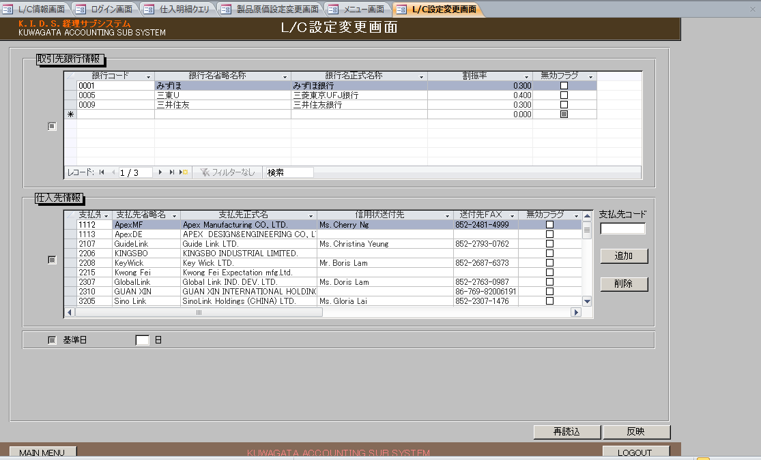
L/C設定変更画面
【メニュー画面】の「L/C設定変更」ボタンで開く

読込画面

読込画面
【メニュー画面】の「製品原価取得」ボタンで開く

製品原価計算書画面
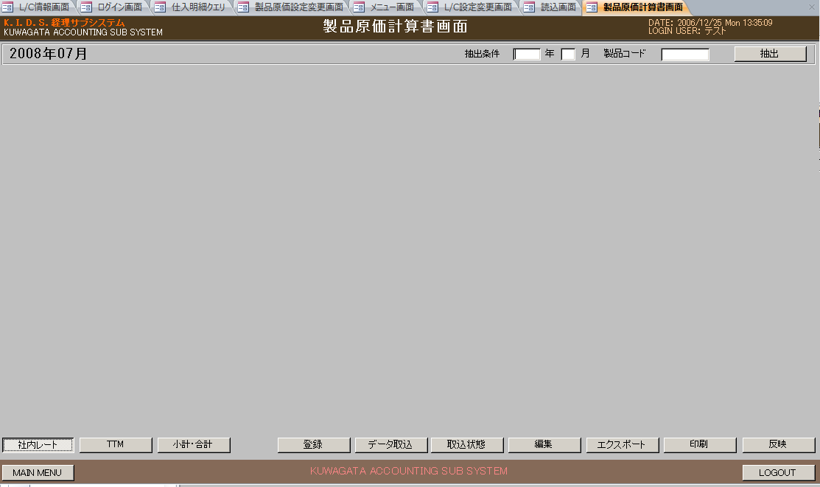
製品原価計算書画面
【メニュー画面】の「製品原価計算書」ボタンで開く

製品原価設定変更画面
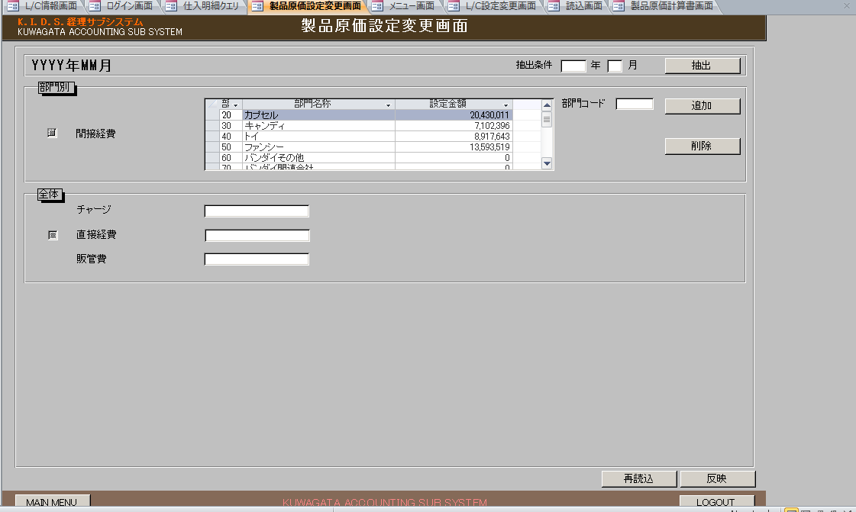
製品原価設定変更画面
【メニュー画面】の「製品原価設定変更」ボタンで開く

ツール画面

ツール画面
メニュー画面の「管理ツール」ボタンを押すと、「ツール画面」を開く | 使用されてない

L C編集画面
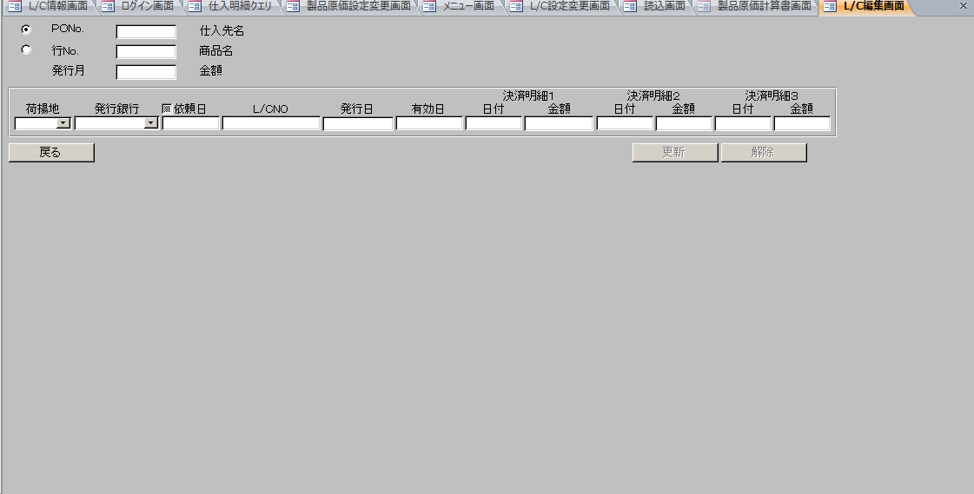
L/C編集画面
【L/C情報画面】の「編集」ボタンで開く

L C帳票出力画面
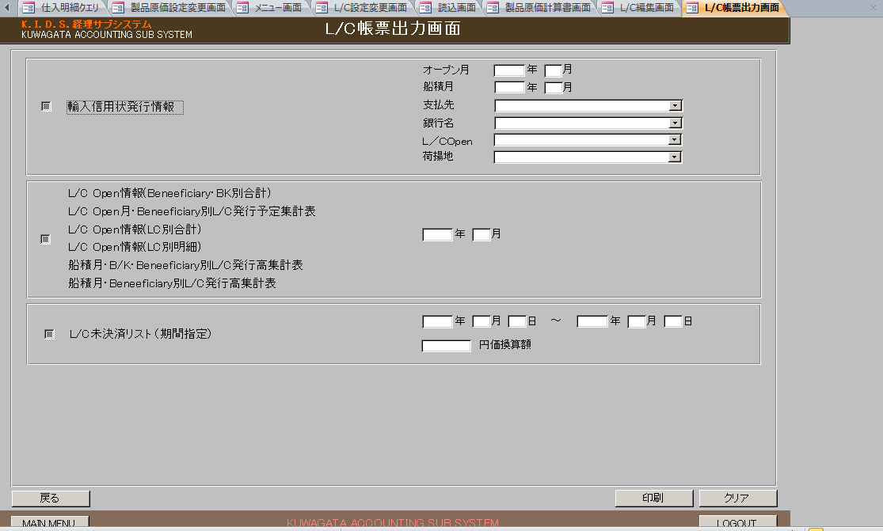
L/C帳票出力画面
【L/C情報画面】の「帳票出力」ボタンで開く

帳票_１_レイアウト
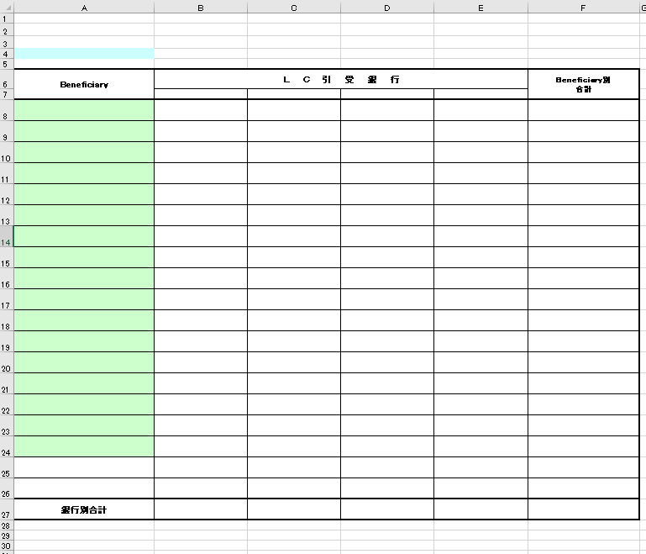
LCOpen情報(Beneficiary・BK別合計)
NO. | セル範囲 | 設定値
1 | ヘッダー中央の文字列 | オープン月の場合、L/C Open情報（Beneficiary・Bk別合計）Open月 船積月の場合、L/C Open情報(Beneficiary・BK別合計)船積月
2 | A4 | "(" + LC帳票出力画面の年 + "年" + LC帳票出力画面の月 + "月)"
3 | F5 | ”通貨区分：” + 取得した通貨区分
4 | B7 | 銀行名取得で取得した1件目の銀行名正式名称
5 | C7 | 銀行名取得で取得した2件目の銀行名正式名称
6 | D7 | 銀行名取得で取得した3件目の銀行名正式名称
7 | E7 | 銀行名取得で取得した4件目の銀行名正式名称
8 | B27 | SELECT Sum(帳票BeneBk別合計.銀行1) AS 銀行1の合計, Sum(帳票BeneBk別合計.銀行2) AS 銀行2の合計, Sum(帳票BeneBk別合計.銀行3) AS 銀行3の合計, Sum(帳票BeneBk別合計.銀行4) AS 銀行4の合計, Sum(帳票BeneBk別合計.合計) AS 合計の合計 FROM 帳票BeneBk別合計; で取得した銀行の合計 通貨区分 = "円"の場合、"#,##0"に変換して設定する それ以外の売、"#,##0.00"に変換して設定する
9 | C27 | 上記で取得した銀行2の合計 通貨区分 = "円"の場合、"#,##0"に変換して設定する それ以外の売、"#,##0.00"に変換して設定する
10 | D27 | 上記で取得した銀行3の合計 通貨区分 = "円"の場合、"#,##0"に変換して設定する それ以外の売、"#,##0.00"に変換して設定する
11 | E27 | 上記で取得した銀行4の合計 通貨区分 = "円"の場合、"#,##0"に変換して設定する それ以外の売、"#,##0.00"に変換して設定する
12 | A8：F? | select * from 帳票BeneBk別合計 一ページに19件しか表示できない、19件を超えたら、改ページする フーターにページ番号を表示 ＆P／&N

帳票_２_レイアウト
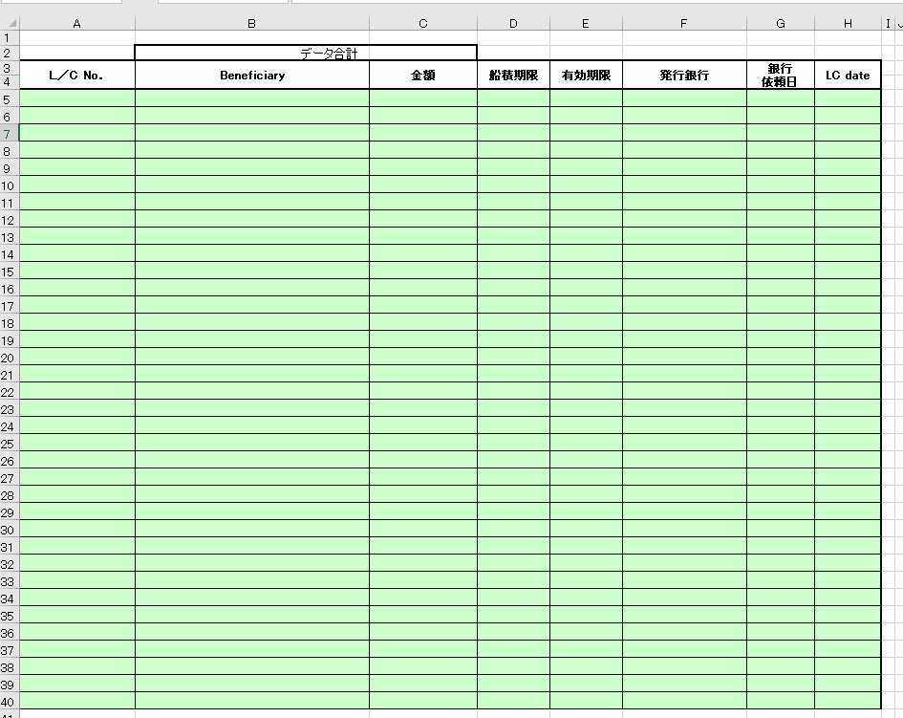
1 | 2 | 3 | 4 | 5 | 6 | 7 | 8 | 9 | 10 | 11 | L/C Open情報(LC別合計）
 |  |  |  |  |  |  |  |  |  |  | NO. | セル範囲 | 設定値
 |  |  |  |  |  |  |  |  |  |  | 1 | A1 | "(" + LC帳票出力画面の年 + "年" + LC帳票出力画面の月 + "月)"
 |  |  |  |  |  |  |  |  |  |  | 2 | H2 | ”通貨区分：” + 取得した通貨区分
 |  |  |  |  |  |  |  |  |  |  | 3 | C2 | 取得した合計金額 通貨区分 = "円"の場合、"#,##0"に変換して設定する それ以外の売、"#,##0.00"に変換して設定する
 |  |  |  |  |  |  |  |  |  |  | 4 | A5:H? | select * from 帳票LC別合計 で取得したデータを設定する 一ページに42件しか表示できない、42件を超えたら、改ページする フーターにページ番号を表示 ＆P／&N

帳票_３_レイアウト
1 | 2 | 3 | 4 | 5 | 6 | 7 | 8 | 9 | 10 | 11 | 12 | 13 | 14 | 15 | 16
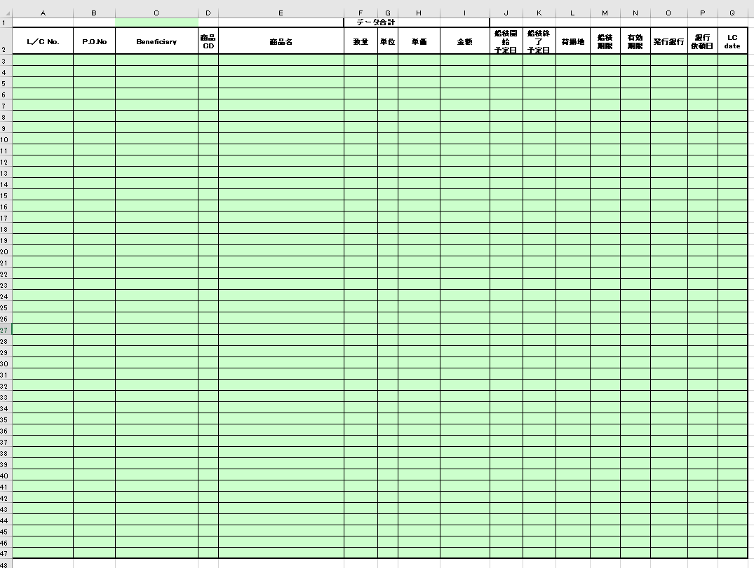

 |  |  |  |  |  |  |  |  |  |  |  |  |  | L/C Open情報(LC別明細）
 |  |  |  |  |  |  |  |  |  |  |  |  |  | NO. | セル範囲 | 設定値
 |  |  |  |  |  |  |  |  |  |  |  |  |  | 1 | C1 | "(" + LC帳票出力画面の年 + "年" + LC帳票出力画面の月 + "月)"
 |  |  |  |  |  |  |  |  |  |  |  |  |  | 2 | Q1 | ”通貨区分：” + 取得した通貨区分
 |  |  |  |  |  |  |  |  |  |  |  |  |  | 3 | I1 | 取得した合計金額 通貨区分 = "円"の場合、"#,##0"に変換して設定する それ以外の売、"#,##0.00"に変換して設定する
 |  |  |  |  |  |  |  |  |  |  |  |  |  | 4 | A3:Q? | select * from 帳票LC別明細 で取得したデータを設定する 一ページに45件しか表示できない、45件を超えたら、改ページする フーターにページ番号を表示 ＆P／&N
 |  |  |  |  |  |  |  |  |  |  |  |  |  | 5

帳票_4_レイアウト
1 | 2 | 3 | 4 | 5 | 6 | 7 | 8 | 9 | 10 | 11 | 12 | 13 | 14 | 15 | 16

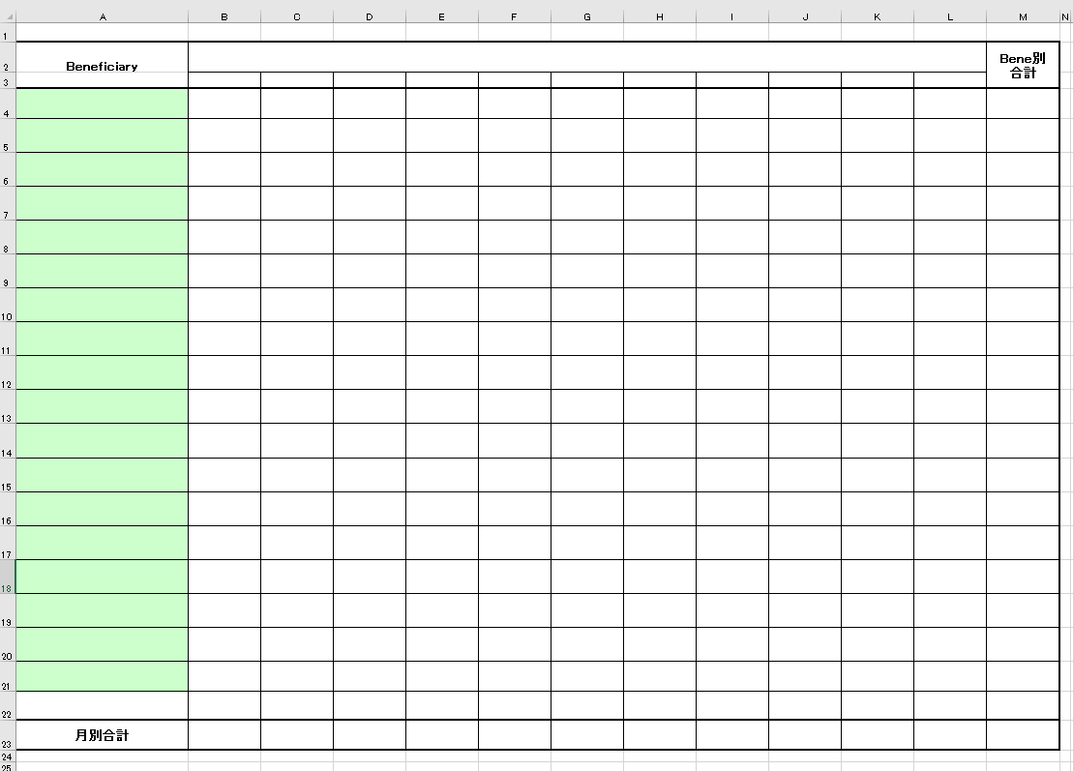
 |  |  |  |  |  |  |  |  |  |  |  |  |  | L/C Open情報（Open月（船積月）・Beneficiary別L/C発行予定集計表）
 |  |  |  |  |  |  |  |  |  |  |  |  |  | NO. | セル範囲 | 設定値
 |  |  |  |  |  |  |  |  |  |  |  |  |  | 1 | ヘッダー中央の文字列 | オープン月の場合、L/C Open情報（Open月・Beneficiary別L/C発行予定集計表） 船積月の場合、L/C Open情報（船積月・Beneficiary別L/C発行高集計表）
 |  |  |  |  |  |  |  |  |  |  |  |  |  | 2 | M1 | ”通貨区分：” + 取得した通貨区分
 |  |  |  |  |  |  |  |  |  |  |  |  |  | 3 | B3 | Lc帳票出力画面の年月 - 6ヶ月 フォーマット（yy\年mm月）
 |  |  |  |  |  |  |  |  |  |  |  |  |  | 4 | C3 | Lc帳票出力画面の年月 - 5ヶ月 フォーマット（yy\年mm月）
 |  |  |  |  |  |  |  |  |  |  |  |  |  | 5 | D3 | Lc帳票出力画面の年月 - 4ヶ月 フォーマット（yy\年mm月）
 |  |  |  |  |  |  |  |  |  |  |  |  |  | 6 | E3 | Lc帳票出力画面の年月 - 3ヶ月 フォーマット（yy\年mm月）
 |  |  |  |  |  |  |  |  |  |  |  |  |  | 7 | F3 | Lc帳票出力画面の年月 - 2ヶ月 フォーマット（yy\年mm月）
 |  |  |  |  |  |  |  |  |  |  |  |  |  | 8 | G3 | Lc帳票出力画面の年月 - 1ヶ月 フォーマット（yy\年mm月）
 |  |  |  |  |  |  |  |  |  |  |  |  |  | 9 | H3 | Lc帳票出力画面の年月 フォーマット（yy\年mm月）
 |  |  |  |  |  |  |  |  |  |  |  |  |  | 10 | I3 | Lc帳票出力画面の年月 - 1ヶ月 フォーマット（yy\年mm月）
 |  |  |  |  |  |  |  |  |  |  |  |  |  | 11 | J3 | Lc帳票出力画面の年月 - 2ヶ月 フォーマット（yy\年mm月）
 |  |  |  |  |  |  |  |  |  |  |  |  |  | 12 | K3 | Lc帳票出力画面の年月 - 3ヶ月 フォーマット（yy\年mm月）
 |  |  |  |  |  |  |  |  |  |  |  |  |  | 13 | L3 | Lc帳票出力画面の年月 - 4ヶ月 フォーマット（yy\年mm月）
 |  |  |  |  |  |  |  |  |  |  |  |  |  | 14 | B23:M23 | SELECT Sum(帳票Bene月別集計.年月1) AS 年月1の合計, Sum(帳票Bene月別集計.年月2) AS 年月2の合計, Sum(帳票Bene月別集計.年月3) AS 年月3の合計, Sum(帳票Bene月別集計.年月4) AS 年月4の合計, Sum(帳票Bene月別集計.年月5) AS 年月5の合計, Sum(帳票Bene月別集計.年月6) AS 年月6の合計, Sum(帳票Bene月別集計.年月7) AS 年月7の合計, Sum(帳票Bene月別集計.年月8) AS 年月8の合計, Sum(帳票Bene月別集計.年月9) AS 年月9の合計, Sum(帳票Bene月別集計.年月10) AS 年月10の合計, Sum(帳票Bene月別集計.年月11) AS 年月11の合計, Sum(帳票Bene月別集計.合計) AS 合計の合計 FROM 帳票Bene月別集計; で取得した年月別の合計 通貨区分 = "円"の場合、"#,##0"に変換して設定する それ以外の売、"#,##0.00"に変換して設定する
 |  |  |  |  |  |  |  |  |  |  |  |  |  | 15 | A4:M? | select * from 帳票Bene月別集計 で取得したデータを設定する 一ページに19件しか表示できない、19件を超えたら、改ページする フーターにページ番号を表示 ＆P／&N

帳票_５_レイアウト
 |  | 3 | 4 | 5 | 6 | 7 | 8 | 9 | 10 | 11 | 12 | 13 | L/C未決済リスト
1 | 2 |  |  |  |  |  |  |  |  |  |  |  | NO. | セル範囲 | 設定値
 |  |  |  |  |  |  |  |  |  |  |  |  | 1 | M3 | ”通貨区分：” + 取得した通貨区分未承認
 |  |  |  |  |  |  |  |  |  |  |  |  | 2 | B2 | LC帳票出力画面の年月（開始） フォーマット：yyyy/mm
 |  |  |  |  |  |  |  |  |  |  |  |  | 3 | B3 | LC帳票出力画面の年月（終了） フォーマット：yyyy/mm
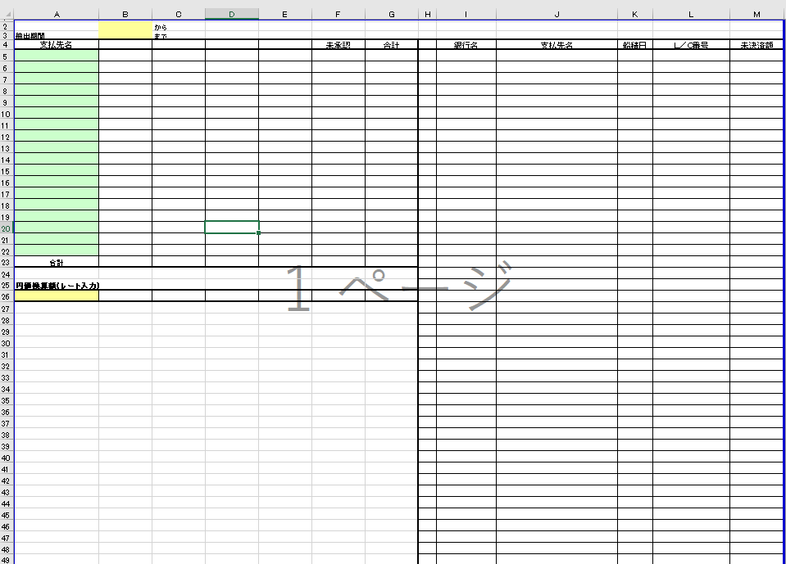 |  |  |  |  |  |  |  |  |  |  |  |  | 4 | A5:G? | SELECT 帳票BeneBk別合計.Beneficiary, 帳票BeneBk別合計.銀行1, 帳票BeneBk別合計.銀行2, 帳票BeneBk別合計.銀行3, 帳票BeneBk別合計.銀行4, FORMAT(未承認.未承認金額,"#,##0.00") AS 未承認合計, FORMAT(nz(帳票BeneBk別合計.合計,0) + nz(未承認.未承認金額,0),"#,##0.00") AS Bene別合計 FROM [ SELECT 帳票未決済額未承認.支払先正式名称 AS 支払先, sum(帳票未決済額未承認.未決済額) AS 未承認金額 FROM 帳票未決済額未承認 GROUP BY 帳票未決済額未承認.支払先正式名称]. AS 未承認 RIGHT JOIN 帳票BeneBk別合計 ON 未承認.支払先 = 帳票BeneBk別合計.Beneficiary UNION SELECT 未承認.支払先, 帳票BeneBk別合計.銀行1, 帳票BeneBk別合計.銀行2, 帳票BeneBk別合計.銀行3, 帳票BeneBk別合計.銀行4, FORMAT(未承認.未承認金額,"#,##0.00") AS 未承認合計, FORMAT(nz(帳票BeneBk別合計.合計,0) + nz(未承認.未承認金額,0),"#,##0.00") AS Bene別合計 FROM [ SELECT 帳票未決済額未承認.支払先正式名称 AS 支払先, sum(帳票未決済額未承認.未決済額) AS 未承認金額 FROM 帳票未決済額未承認 GROUP BY 帳票未決済額未承認.支払先正式名称]. AS 未承認 LEFT JOIN 帳票BeneBk別合計 ON 未承認.支払先 = 帳票BeneBk別合計.Beneficiary; で取得した金額を設定 通貨区分 = "円"の場合、"#,##0"に変換して設定する それ以外の売、"#,##0.00"に変換して設定する
 |  |  |  |  |  |  |  |  |  |  |  |  | 5 | B23:G23 | SELECT SUM(帳票BeneBk別合計未承認結合.銀行1) AS 銀行1の合計, SUM(帳票BeneBk別合計未承認結合.銀行2) AS 銀行2の合計, SUM(帳票BeneBk別合計未承認結合.銀行3) AS 銀行3の合計, SUM(帳票BeneBk別合計未承認結合.銀行4) AS 銀行4の合計, SUM(帳票BeneBk別合計未承認結合.未承認合計) AS 未承認金額の合計, SUM(帳票BeneBk別合計未承認結合.Bene別合計) AS Bene別合計の合計 FROM ( SELECT 帳票BeneBk別合計.Beneficiary, 帳票BeneBk別合計.銀行1, 帳票BeneBk別合計.銀行2, 帳票BeneBk別合計.銀行3, 帳票BeneBk別合計.銀行4, 未承認.未承認金額 AS 未承認合計, nz(帳票BeneBk別合計.合計,0) + nz(未承認.未承認金額,0) AS Bene別合計 FROM [ SELECT 帳票未決済額未承認.支払先正式名称 AS 支払先, sum(帳票未決済額未承認.未決済額) AS 未承認金額 FROM 帳票未決済額未承認 GROUP BY 帳票未決済額未承認.支払先正式名称]. AS 未承認 RIGHT JOIN 帳票BeneBk別合計 ON 未承認.支払先 = 帳票BeneBk別合計.Beneficiary UNION SELECT 未承認.支払先, 帳票BeneBk別合計.銀行1, 帳票BeneBk別合計.銀行2, 帳票BeneBk別合計.銀行3, 帳票BeneBk別合計.銀行4, 未承認.未承認金額 AS 未承認合計, nz(帳票BeneBk別合計.合計,0) + nz(未承認.未承認金額,0) AS Bene別合計 FROM [ SELECT 帳票未決済額未承認.支払先正式名称 AS 支払先, sum(帳票未決済額未承認.未決済額) AS 未承認金額 FROM 帳票未決済額未承認 GROUP BY 帳票未決済額未承認.支払先正式名称]. AS 未承認 LEFT JOIN 帳票BeneBk別合計 ON 未承認.支払先 = 帳票BeneBk別合計.Beneficiary) AS 帳票BeneBk別合計未承認結合; で取得した合計値を設定
 |  |  |  |  |  |  |  |  |  |  |  |  | 6 | A26 | レート取得で取得したレートを設定 レートに小数点があった場合、小数点２桁以降を切り捨て なかった場合、".00"を追記
 |  |  |  |  |  |  |  |  |  |  |  |  | 7 | B4：E4 | 銀行名取得で取得した銀行名正式名称
 |  |  |  |  |  |  |  |  |  |  |  |  | 8 | B26 | レート取得で取得したレートが空ではない、かつB23の値が空ではない場合 B23の値 * レート取得で取得したレート を設定 通貨区分 = "円"の場合、"#,##0"に変換して設定する それ以外の売、"#,##0.00"に変換して設定する
 |  |  |  |  |  |  |  |  |  |  |  |  | 9 | C26 | レート取得で取得したレートが空ではない、かつC23の値が空ではない場合 C23の値 * レート取得で取得したレート を設定 通貨区分 = "円"の場合、"#,##0"に変換して設定する それ以外の売、"#,##0.00"に変換して設定する
 |  |  |  |  |  |  |  |  |  |  |  |  | 10 | D26 | レート取得で取得したレートが空ではない、かつD23の値が空ではない場合 D23の値 * レート取得で取得したレート を設定 通貨区分 = "円"の場合、"#,##0"に変換して設定する それ以外の売、"#,##0.00"に変換して設定する
 |  |  |  |  |  |  |  |  |  |  |  |  | 11 | E26 | レート取得で取得したレートが空ではない、かつE23の値が空ではない場合 E23の値 * レート取得で取得したレート を設定 通貨区分 = "円"の場合、"#,##0"に変換して設定する それ以外の売、"#,##0.00"に変換して設定する
 |  |  |  |  |  |  |  |  |  |  |  |  | 12 | F26 | レート取得で取得したレートが空ではない、かつF23の値が空ではない場合 F23の値 * レート取得で取得したレート を設定 通貨区分 = "円"の場合、"#,##0"に変換して設定する それ以外の売、"#,##0.00"に変換して設定する
 |  |  |  |  |  |  |  |  |  |  |  |  | 13 | G26 | レート取得で取得したレートが空ではない、かつG23の値が空ではない場合 G23の値 * レート取得で取得したレート を設定 通貨区分 = "円"の場合、"#,##0"に変換して設定する それ以外の売、"#,##0.00"に変換して設定する
 |  |  |  |  |  |  |  |  |  |  |  |  | 13 | H5:M? | select * from 帳票未決済額; で取得したデータを設定する 一ページに45件しか表示できない、45件を超えたら、改ページする フーターにページ番号を表示 ＆P／&N

 |  |  |  |  |  |  |  |  |  |  |  |  |  |  | select * from 帳票未決済額

帳票_６_レイアウト
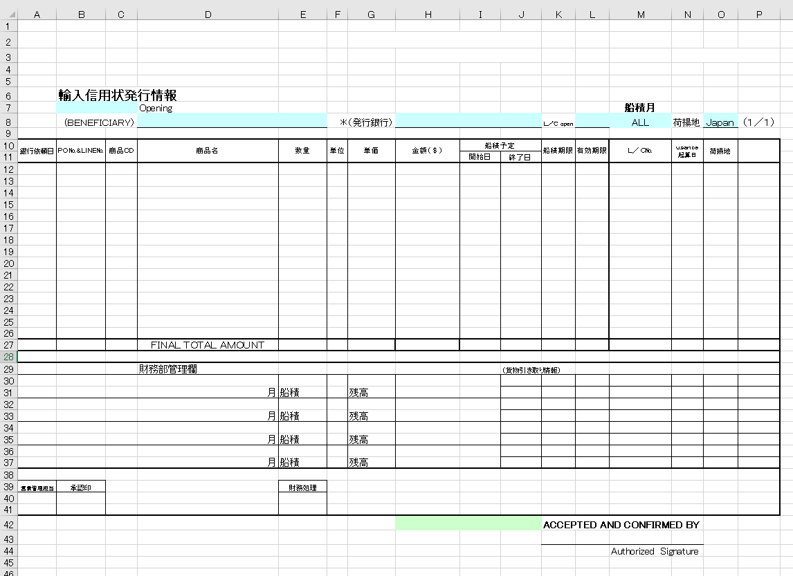
輸入信用状発行情報
NO. | セル範囲 | 設定値
1 | H10 | 取得した通貨区分 = ”円”の場合、”金額（￥）”を設定
2 | P9 | ”通貨区分：” + 取得した通貨区分
3 | B7：C7 | LC帳票出力画面より取得したオープン年月 フォーマット：yyyy年mm月
4 | M8 | LC帳票出力画面より船積月が取得できた場合、取得した船積月を設定 フォーマット：yyyy年mm月
5 | D8 | 取得したLC情報．支払先正式名称
6 | H8 | LC帳票出力画面の銀行名 <> "ALL" の場合、銀行名省略名称 = LC帳票出力画面の銀行名を元に銀行マスタより取得した銀行名正式名称 それ以外の場合、LC帳票出力画面の銀行名を設定
7 | P10 | ”予定銀行”を設定
8 | L8 | LC帳票出力画面のL/Copenを設定
9 | O8 | LC帳票出力画面の荷揚地を設定
10 | B3 | m_AcSendInfoより有効なデータを取得する 取得したm_AcSendInfo.sendcarnote1（信用状注意文1）を設定
11 | B4 | 上記で取得したm_AcSendInfo.sendcarnote2（信用状注意文２）を設定
12 | G2 | 上記で取得したm_AcSendInfo.sendfromname(信用状送付元)を設定
13 | H3:J3 | 上記で取得したm_AcSendInfo.sendfromfax(送付元FAX)を設定
14 | B2 | LC帳票出力画面の支払先が空ではない場合、支払先正式名称 = LC帳票出力画面の支払先をもとに支払先マスタよりデータを取得する 取得した支払先マスタ.信用状送付先を設定
15 | H42：J42 | 上記で取得した支払先マスタ.送付先FAX
16 | H27 | select sum(金額) as 金額の合計 from 帳票輸入信用状発行情報 で取得した金額の合計を設定 通貨区分 = "円"の場合、"#,##0"に変換して設定する それ以外の売、"#,##0.00"に変換して設定する 改ページがあった場合、1ページ目 は下記の1～15件目の金額の合計値を設定 2ページ目は16～30件目の金額の合計値を設定 …
16 | A12:P? | select * from 帳票輸入信用状発行情報 order by 商品CD,PO番号 で取得したデータを設定する 一ページに15件しか表示できない、15件を超えたら、改ページする フーターにページ番号を表示 ＆P／&N
16 | D27 | 改ページがあった場合、”SUB TOTAL AMOUNT”を設定

TEST画面

TEST画面

取込画面
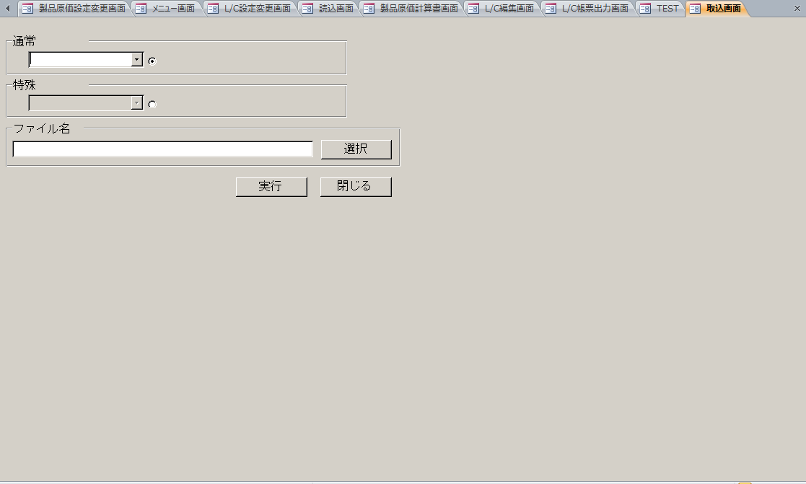
取込画面
【製品原価計算書画面】の「データ取込」ボタンで開く

製品原価計算書編集画面
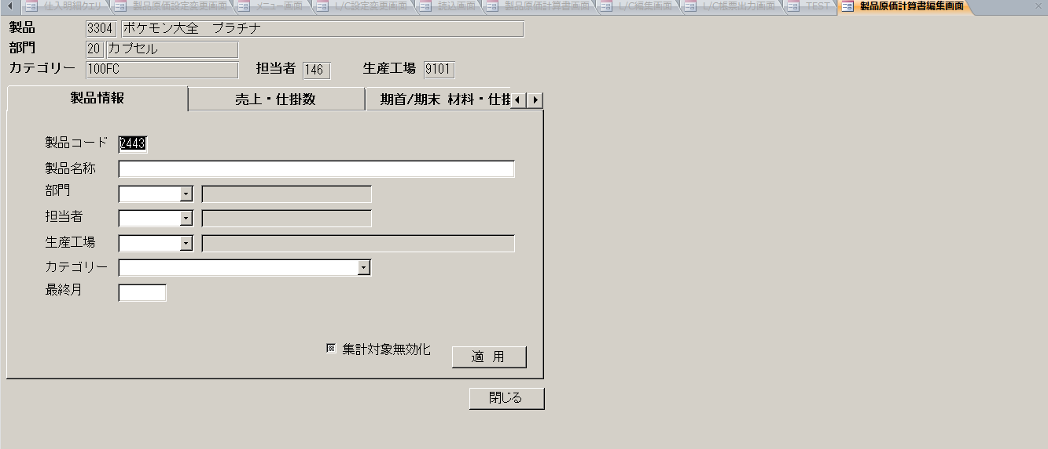
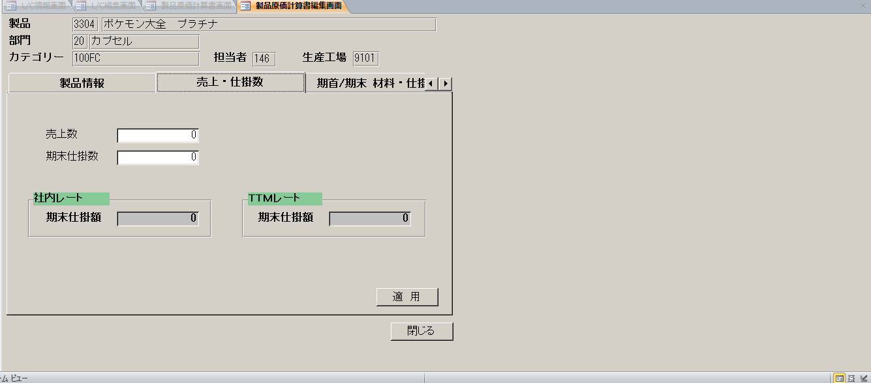
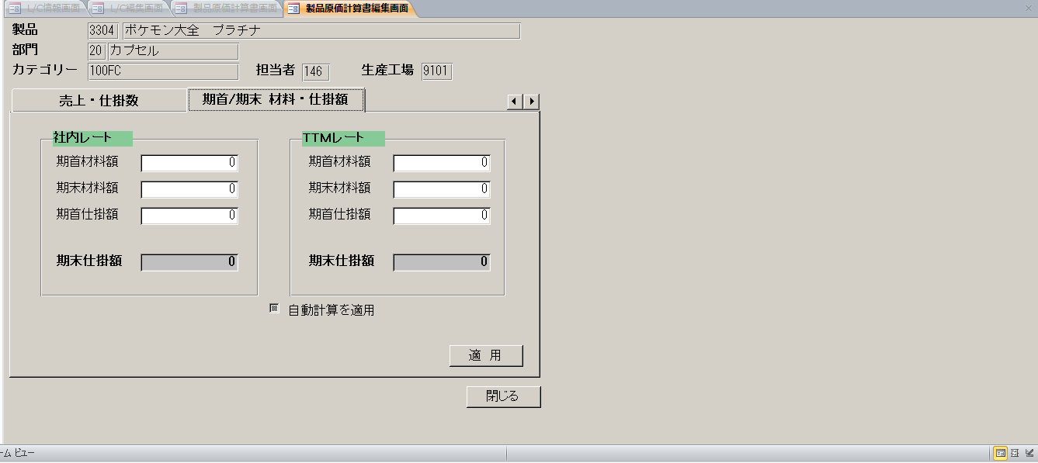
製品原価計算書編集画面
【製品原価計算書画面】の「編集」ボタンで開く

登録画面

登録画面
【製品原価計算書画面】の「登録」ボタンで開く

売上明細テーブル
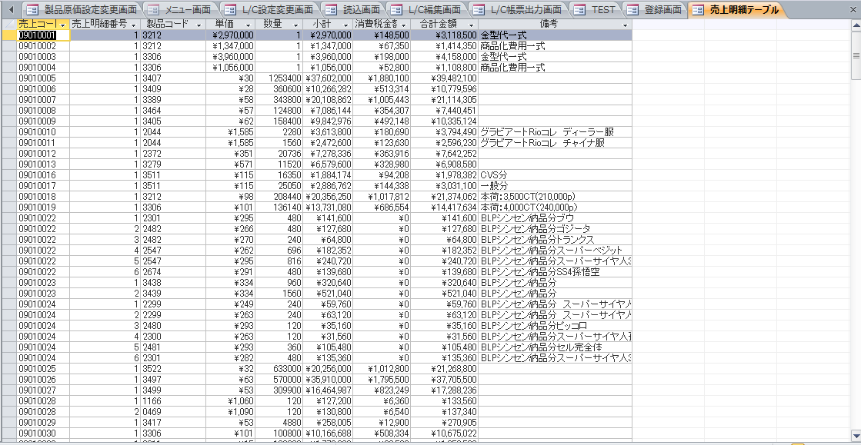

仕入明細クエリ
